Summary
一、结论
传统估值因子如bp、ep等在A股已有一些区分度，本文通过对因子进行时序上衍生，构造稳定性、zscore、动量等指标，再等权合成的方式，对估值因子进行改良，RankIC=7.2%，年化RankICIR=3.62，月胜率=83%
因子 | 持仓周期 | 股票池 | RankIC均值 | 年化RankICIR | IC月度胜率 | IC单调性 | 多空年化收益 | 多空夏普 | 多头超额年化收益 | 多头超额IR
改良估值因子 | 20D | total | 7.2% | 3.62 | 83% | 0.99 | 17.2% | 1.66 | 6.6% | 1.08

二、数据准备
因子加工
1）取每个自然月最后一个交易日作为观察时点，取个股财报实际披露日期<观察时点的所有财报，同一期按照实际披露日期去重保留最新一份
2）对利润表、现金流量表的所有科目，加工当季值，方法为如果财报为一季报，则返回原始值，否则返回原始值-上一期财报原始值，如果上一期为空则返回nan
3）对利润表、现金流量表的所有科目，加工TTM值，方法为对最近四期当季值求和，如果任意一期当季值为空则返回nan
4）取每个自然月个股最后一个交易日的总市值，作为分母

数据预处理
股票池 | 全A股，剔除北交所股票，剔除观察日上市不足365天、ST、停牌，剔除观察日下一个交易日涨停
测试区间 | 2016.01-2025.12，每月最后一个交易日调仓
因子预处理 | 5倍MAD去极值，行业均值填充缺失值，市值行业中性化，缩放到[0,1]
标签定义 | 观察日下一个交易日VWAP买入，持有N=20天后VWAP卖出的持仓收益

三、研究步骤
1）传统因子复现
传统估值因子一般包括bp（净资产/市值）、ep（净利润/市值）、sp（营业收入/市值）、ocfp（营运净现金流/市值）、divp（现金股利/市值）等
市值放在分母端，是因为个股不同时点的分子可正可负，分母始终为正，保证了比值在经济学意义上是单调的（比值越大，则相同的钱买到了更多的价值，比值越小则相反，比值为负即买到的是负资产）
另外，根据研报[1][2]，留存收益（retained earnings，未分配利润+盈余公积）、毛利润（gross profit，营业收入-营业成本）、研发费用（r&d）比市值也均有不错的效果，分别计算REP、GPP、RDP
对于分子是资产负债表字段的，使用MRQ（最近一期）口径；对于分子是利润表、现金流量表字段的，使用当季值和TTM口径；对于现金股利，只使用TTM口径（大多数股票一年最多分红一次）

首先考察上述因子缺失率，可见大多数因子缺失率很低，行业均值填充不会改变数据分布
研发费用在2019年之前大多数采用资本化的会计准则，之后采用费用化，因此2019年之前缺失率极高
采用2019年及以前不填充，2019年以后行业均值填充的方式，不稀释因子的表达能力，对未来兼容
year | bp | rep | sp_q | sp_ttm | gpp_q | gpp_ttm | ep_q | ep_ttm | ocfp_q | ocfp_ttm | rdp_q | rdp_ttm | divp_ttm
2016 | 0.0% | 0.0% | 0.0% | 1.0% | 0.0% | 0.6% | 0.0% | 1.0% | 0.0% | 0.7% | 100.0% | 100.0% | 0.0%
2017 | 0.0% | 0.0% | 0.0% | 0.5% | 0.0% | 0.1% | 0.0% | 0.5% | 0.0% | 0.2% | 100.0% | 100.0% | 0.0%
2018 | 0.0% | 0.0% | 0.0% | 1.0% | 0.0% | 0.7% | 0.0% | 1.0% | 0.0% | 0.8% | 99.4% | 100.0% | 0.0%
2019 | 0.0% | 0.0% | 0.0% | 0.6% | 0.0% | 0.3% | 0.0% | 0.6% | 0.0% | 0.6% | 33.6% | 80.3% | 0.0%
2020 | 0.0% | 0.0% | 0.0% | 0.8% | 0.0% | 0.5% | 0.0% | 0.8% | 0.0% | 0.7% | 12.5% | 18.2% | 0.0%
2021 | 0.0% | 0.0% | 0.0% | 1.6% | 0.0% | 1.4% | 0.0% | 1.6% | 0.0% | 1.5% | 10.2% | 14.2% | 0.0%
2022 | 0.0% | 0.0% | 0.1% | 1.8% | 0.0% | 1.7% | 0.1% | 1.8% | 0.1% | 1.8% | 8.4% | 11.8% | 0.0%
2023 | 0.0% | 0.0% | 0.1% | 1.4% | 0.0% | 1.3% | 0.0% | 1.3% | 0.0% | 1.3% | 7.1% | 9.8% | 0.0%
2024 | 0.0% | 0.0% | 0.1% | 1.0% | 0.0% | 0.9% | 0.0% | 0.9% | 0.0% | 0.9% | 6.1% | 8.3% | 0.0%
2025 | 0.0% | 0.0% | 0.0% | 0.4% | 0.0% | 0.3% | 0.0% | 0.3% | 0.0% | 0.3% | 5.7% | 7.1% | 0.0%

因子绩效如下，可见利润表、资产负债表的科目除了ocf以外，当季值在各维度上一般都好于TTM值，说明市场对财报的短期信息反应更充分，因此后面只对ocf保留TTM，其他科目保留当季值
因子 | 持仓周期 | 股票池 | RankIC均值 | 年化RankICIR | IC月度胜率 | IC单调性 | 多空年化收益 | 多空夏普 | 多头超额年化收益 | 多头超额IR
bp | 20D | total | 4.8% | 1.74 | 67% | 0.88 | 11.3% | 0.95 | 2.5% | 0.31 | 保留
rep | 20D | total | 5.3% | 2.37 | 74% | 0.96 | 8.7% | 0.62 | 3.7% | 0.44 | 保留
sp_q | 20D | total | 3.6% | 1.84 | 71% | 0.98 | 9.6% | 1.28 | 3.4% | 0.57 | 保留
sp_ttm | 20D | total | 3.1% | 1.54 | 65% | 0.95 | 8.0% | 0.96 | 2.6% | 0.45
gpp_q | 20D | total | 5.3% | 2.65 | 79% | 0.95 | 13.0% | 1.42 | 4.1% | 0.53 | 保留
gpp_ttm | 20D | total | 4.7% | 2.29 | 77% | 0.87 | 10.6% | 1.12 | 2.2% | 0.28
ep_q | 20D | total | 5.0% | 1.91 | 75% | 0.94 | 7.4% | 0.44 | 3.2% | 0.38 | 保留
ep_ttm | 20D | total | 4.0% | 1.55 | 69% | 0.88 | 3.5% | 0.12 | 1.4% | 0.15
ocfp_q | 20D | total | 2.6% | 2.14 | 74% | 0.90 | 5.5% | 0.77 | 3.2% | 0.43
ocfp_ttm | 20D | total | 3.9% | 2.09 | 73% | 0.88 | 6.0% | 0.59 | 2.1% | 0.25 | 保留
divp_ttm | 20D | total | 3.2% | 1.45 | 70% | 0.79 | 7.4% | 0.72 | 2.4% | 0.37 | 保留
rdp_q | 20D | total | 3.5% | 2.30 | 79% | 0.78 | 14.2% | 1.74 | 10.2% | 1.71 | 保留
rdp_ttm | 20D | total | 3.8% | 1.00 | 77% | 0.62 | 11.1% | 1.33 | 6.1% | 1.32

各因子的ic序列相关性如下，可见分红，研发费用市值比的独立性相对较好，资产、收益信息较冗余，复合经济学认知
 | bp | rep | sp_q | gpp_q | ep_q | ocfp_ttm | divp_ttm | rdp_q
bp | 1.00
rep | 0.77 | 1.00
sp_q | 0.91 | 0.79 | 1.00
gpp_q | 0.71 | 0.91 | 0.82 | 1.00
ep_q | 0.23 | 0.71 | 0.36 | 0.80 | 1.00
ocfp_ttm | 0.69 | 0.89 | 0.79 | 0.92 | 0.74 | 1.00
divp_ttm | 0.10 | 0.47 | 0.16 | 0.45 | 0.58 | 0.44 | 1.00
rdp_q | 0.46 | 0.40 | 0.47 | 0.33 | 0.06 | 0.28 | 0.08 | 1.00

对上述因子集合取M=2，3，4个等权合成（遇到rd因子为空时，等权合成取mean，会忽略空值），各自取IC Top5组合
可见随着因子个数的增加，IC增量有限，但多头端改善还是比较显著，且多头改善组基本都包含rdp_q，说明研发费用结合其他维度确实更能选出跑赢大盘股票
组合数 | 因子 | 持仓周期 | 股票池 | RankIC均值 | 年化RankICIR | IC月度胜率 | IC单调性 | 多空年化收益 | 多空夏普 | 多头超额年化收益 | 多头超额IR
2 | rep,gpp_q | 20D | total | 6.2% | 2.57 | 78% | 0.96 | 13.7% | 1.08 | 4.9% | 0.57
 | rep,ep_q | 20D | total | 6.1% | 2.33 | 81% | 0.99 | 12.0% | 0.78 | 5.0% | 0.57
 | bp,ep_q | 20D | total | 6.1% | 2.33 | 76% | 1.00 | 14.0% | 1.05 | 5.2% | 0.63
 | gpp_q,ep_q | 20D | total | 5.8% | 2.38 | 76% | 0.98 | 13.5% | 1.07 | 5.4% | 0.63
 | bp,gpp_q | 20D | total | 5.8% | 2.27 | 74% | 0.99 | 14.1% | 1.12 | 4.7% | 0.58
3 | rep,gpp_q,ep_q | 20D | total | 6.4% | 2.47 | 80% | 0.99 | 14.9% | 1.09 | 5.5% | 0.64
 | rep,ep_q,rdp_q | 20D | total | 6.4% | 2.64 | 79% | 1.00 | 15.5% | 1.20 | 6.7% | 0.98 | baseline
 | bp,gpp_q,ep_q | 20D | total | 6.3% | 2.46 | 78% | 1.00 | 15.8% | 1.20 | 5.9% | 0.71
 | bp,rep,ep_q | 20D | total | 6.2% | 2.38 | 77% | 0.98 | 14.2% | 1.00 | 5.1% | 0.59
 | bp,ep_q,rdp_q | 20D | total | 6.2% | 2.62 | 80% | 1.00 | 16.6% | 1.36 | 6.3% | 0.98
4 | rep,gpp_q,ep_q,rdp_q | 20D | total | 6.5% | 2.69 | 80% | 0.99 | 16.8% | 1.32 | 6.8% | 0.95
 | bp,rep,gpp_q,ep_q | 20D | total | 6.5% | 2.47 | 76% | 0.99 | 15.1% | 1.07 | 5.6% | 0.65
 | rep,ep_q,ocfp_ttm,rdp_q | 20D | total | 6.4% | 2.54 | 79% | 0.99 | 15.9% | 1.23 | 6.2% | 0.86
 | rep,gpp_q,ep_q,ocfp_ttm | 20D | total | 6.4% | 2.43 | 79% | 1.00 | 15.3% | 1.14 | 5.8% | 0.69
 | bp,rep,ep_q,rdp_q | 20D | total | 6.4% | 2.58 | 78% | 0.99 | 16.1% | 1.23 | 6.0% | 0.84

权衡简单性和表现，取rep,ep_q,rdp_q等权合成作为baseline，即相同价格下留存收益、净利润、研发费用均高的股票更能跑赢大盘
因子 | 持仓周期 | 股票池 | RankIC均值 | 年化RankICIR | IC月度胜率 | IC单调性 | 多空年化收益 | 多空夏普 | 多头超额年化收益 | 多头超额IR
baseline | 20D | total | 6.4% | 2.64 | 79% | 1.00 | 15.5% | 1.20 | 6.7% | 0.98

2）因子的时序衍生
因子衍生的逻辑是：除了追求股票在当前横截面上便宜，还要追求历史上估值稳定、当前较历史水平更加低估、当前处于估值修复阶段
估值稳定：对于每支个股，计算回看N=12,24,36个月的均值、标准差，计算均值/标准差（MSR），越大说明股票估值越稳定、不易偏离中枢；这里取min_period=N//2，即对于N=12，要求过去12个月至少有6个月不为空
当前低估：同上，计算当前估值在回看N=12,24,36窗口的z-score，越大说明当前股票相对于自己更有价值，即更便宜
估值动量：计算当前估值的N=3,6,12个月的动量（pct_change），越大说明短期价值上涨，这可能是由于资产增长或者价格下跌，未来更有可能修复
由于估值的动量受分子、分母变化同时影响，分母的变化效应≈反转，例如BP近3个月上涨了20%，但同一阶段，价格下跌了10%（动量=-10%，反转=10%），那么仅分子端净资产增长的贡献大约只有10%
为了分离出与价格无关，仅分子端导致的变化，再将估值动量相对于同一阶段的反转回归求残差，得到纯净的估值动量
衍生完成后，再对衍生变量行业均值填充、市值行业中性化，缩放到[0,1]

以单因子表现最强的gpp_q为例，衍生变量绩效如下，可见衍生变量也有一些区分度，特别是当前较自己低估，比起原始因子的稳定性、多头端更好
另外，纯净估值动量的效果差于估值动量，这说明仅资产端的变化没有区分度，必须与价格的变化相结合才能解释未来收益，后文不再计算
 | 因子 | 持仓周期 | 股票池 | RankIC均值 | 年化RankICIR | IC月度胜率 | IC单调性 | 多空年化收益 | 多空夏普 | 多头超额年化收益 | 多头超额IR
估值 | gpp_q | 20D | total | 5.3% | 2.65 | 79% | 0.95 | 13.0% | 1.42 | 4.1% | 0.53
估值稳定性 | gpp_q_msr_12 | 20D | total | 3.3% | 2.14 | 76% | 0.99 | 7.8% | 0.71 | 4.2% | 0.66
 | gpp_q_msr_24 | 20D | total | 3.1% | 1.91 | 74% | 0.98 | 6.0% | 0.47 | 3.8% | 0.57
 | gpp_q_msr_36 | 20D | total | 2.9% | 1.71 | 70% | 0.90 | 6.4% | 0.54 | 3.4% | 0.53
当前低估 | gpp_q_zs_12 | 20D | total | 4.4% | 3.31 | 81% | 1.00 | 12.3% | 1.46 | 6.1% | 1.63
 | gpp_q_zs_24 | 20D | total | 4.6% | 3.30 | 81% | 0.99 | 13.9% | 1.67 | 6.2% | 1.55
 | gpp_q_zs_36 | 20D | total | 4.6% | 3.25 | 83% | 0.99 | 13.9% | 1.78 | 6.0% | 1.52
估值动量 | gpp_q_mom_3 | 20D | total | 2.8% | 2.33 | 73% | 0.62 | 8.6% | 1.10 | 0.2% | 0.05
 | gpp_q_mom_6 | 20D | total | 2.8% | 2.52 | 76% | 0.53 | 9.4% | 1.64 | 0.1% | 0.02
 | gpp_q_mom_12 | 20D | total | 2.8% | 2.23 | 73% | 0.52 | 9.3% | 1.50 | -1.0% | -0.26
纯净估值动量 | gpp_q_mom_3_pure | 20D | total | 1.7% | 1.89 | 69% | 0.58 | 6.1% | 1.01 | -0.6% | -0.14
 | gpp_q_mom_6_pure | 20D | total | 2.0% | 2.20 | 73% | 0.62 | 7.6% | 1.48 | 0.3% | 0.06
 | gpp_q_mom_12_pure | 20D | total | 2.1% | 2.09 | 73% | 0.60 | 7.9% | 1.34 | -0.4% | -0.10

从估值、估值稳定性、当前低估、估值动量四个bin里各自取一个因子，进行两两、三三、四四组合，每个取IC Top5

组合绩效如下，可见两两组合基本就能达到上限，再多了信息冗余、增益不大
组合数 | 因子 | 持仓周期 | 股票池 | RankIC均值 | 年化RankICIR | IC月度胜率 | IC单调性 | 多空年化收益 | 多空夏普 | 多头超额年化收益 | 多头超额IR
1 | gpp_q | 20D | total | 5.3% | 2.65 | 79% | 0.95 | 13.0% | 1.42 | 4.1% | 0.53
 | gpp_q_zs_24 | 20D | total | 4.6% | 3.30 | 81% | 0.99 | 13.9% | 1.67 | 6.2% | 1.55
 | gpp_q_zs_36 | 20D | total | 4.6% | 3.25 | 83% | 0.99 | 13.9% | 1.78 | 6.0% | 1.52
 | gpp_q_zs_12 | 20D | total | 4.4% | 3.31 | 81% | 1.00 | 12.3% | 1.46 | 6.1% | 1.63
 | gpp_q_msr_12 | 20D | total | 3.3% | 2.14 | 76% | 0.99 | 7.8% | 0.71 | 4.2% | 0.66
2 | gpp_q,gpp_q_zs_12 | 20D | total | 5.9% | 3.62 | 84% | 1.00 | 16.3% | 2.09 | 6.4% | 1.26 | 保留
 | gpp_q,gpp_q_zs_24 | 20D | total | 5.9% | 3.43 | 81% | 1.00 | 15.9% | 2.11 | 5.9% | 1.14
 | gpp_q,gpp_q_zs_36 | 20D | total | 5.7% | 3.27 | 80% | 0.99 | 15.2% | 1.98 | 5.8% | 1.07
 | gpp_q,gpp_q_mom_3 | 20D | total | 5.3% | 3.32 | 83% | 0.96 | 14.6% | 1.95 | 4.9% | 0.92
 | gpp_q,gpp_q_mom_12 | 20D | total | 5.1% | 2.98 | 82% | 1.00 | 14.9% | 2.05 | 5.1% | 0.97
3 | gpp_q,gpp_q_msr_12,gpp_q_zs_12 | 20D | total | 5.9% | 3.40 | 83% | 1.00 | 16.0% | 2.04 | 5.3% | 1.01
 | gpp_q,gpp_q_msr_24,gpp_q_zs_12 | 20D | total | 5.8% | 3.42 | 84% | 0.98 | 15.1% | 1.90 | 5.5% | 1.01
 | gpp_q,gpp_q_msr_24,gpp_q_zs_24 | 20D | total | 5.8% | 3.27 | 82% | 0.99 | 16.4% | 1.98 | 6.1% | 1.09
 | gpp_q,gpp_q_msr_36,gpp_q_zs_12 | 20D | total | 5.8% | 3.47 | 83% | 0.99 | 15.1% | 1.89 | 5.7% | 1.10
 | gpp_q,gpp_q_msr_36,gpp_q_zs_24 | 20D | total | 5.8% | 3.32 | 82% | 0.99 | 15.8% | 1.99 | 6.1% | 1.14
4 | gpp_q,gpp_q_msr_24,gpp_q_zs_24,gpp_q_mom_3 | 20D | total | 5.9% | 3.63 | 87% | 0.96 | 15.8% | 1.96 | 5.7% | 1.05
 | gpp_q,gpp_q_msr_12,gpp_q_zs_24,gpp_q_mom_3 | 20D | total | 5.9% | 3.57 | 83% | 1.00 | 15.4% | 1.92 | 5.3% | 0.93
 | gpp_q,gpp_q_msr_36,gpp_q_zs_24,gpp_q_mom_3 | 20D | total | 5.9% | 3.70 | 87% | 0.99 | 15.9% | 2.09 | 6.1% | 1.19
 | gpp_q,gpp_q_msr_24,gpp_q_zs_36,gpp_q_mom_3 | 20D | total | 5.9% | 3.54 | 85% | 0.96 | 14.9% | 1.82 | 5.3% | 0.93
 | gpp_q,gpp_q_msr_36,gpp_q_zs_36,gpp_q_mom_3 | 20D | total | 5.9% | 3.61 | 86% | 0.99 | 15.6% | 1.93 | 5.9% | 1.08

将gpp_q、gpp_q_zs_12等权合成作为改良gp因子，改良前后对比如下，无论在稳定性还是多头端都有显著提升
因子 | 持仓周期 | 股票池 | RankIC均值 | 年化RankICIR | IC月度胜率 | IC单调性 | 多空年化收益 | 多空夏普 | 多头超额年化收益 | 多头超额IR
gpp_q | 20D | total | 5.3% | 2.65 | 79% | 0.95 | 13.0% | 1.42 | 4.1% | 0.53
改良gp | 20D | total | 5.9% | 3.62 | 84% | 1.00 | 16.3% | 2.09 | 6.4% | 1.26

按照同样的方式，对于其他估值因子进行改良，过程省略，结果如下
bp、bp_msr_12、bp_zs_12等权合成
因子 | 持仓周期 | 股票池 | RankIC均值 | 年化RankICIR | IC月度胜率 | IC单调性 | 多空年化收益 | 多空夏普 | 多头超额年化收益 | 多头超额IR
bp | 20D | total | 4.8% | 1.74 | 67% | 0.88 | 11.3% | 0.95 | 2.5% | 0.31
改良bp | 20D | total | 5.4% | 2.12 | 73% | 0.99 | 13.2% | 1.19 | 3.6% | 0.53

rep、rep_msr_12、rep_mom_3等权合成
因子 | 持仓周期 | 股票池 | RankIC均值 | 年化RankICIR | IC月度胜率 | IC单调性 | 多空年化收益 | 多空夏普 | 多头超额年化收益 | 多头超额IR
rep | 20D | total | 5.3% | 2.37 | 74% | 0.96 | 8.7% | 0.62 | 3.7% | 0.44
改良rep | 20D | total | 6.2% | 3.23 | 80% | 0.99 | 11.7% | 1.16 | 5.5% | 0.79

sp_q、sp_q_zs_12等权合成
因子 | 持仓周期 | 股票池 | RankIC均值 | 年化RankICIR | IC月度胜率 | IC单调性 | 多空年化收益 | 多空夏普 | 多头超额年化收益 | 多头超额IR
sp_q | 20D | total | 3.6% | 1.84 | 71% | 0.98 | 9.6% | 1.28 | 3.4% | 0.57
改良sp | 20D | total | 4.6% | 2.54 | 76% | 1.00 | 11.9% | 1.27 | 4.1% | 0.84

ep_q、ep_q_zs_12等权合成
因子 | 持仓周期 | 股票池 | RankIC均值 | 年化RankICIR | IC月度胜率 | IC单调性 | 多空年化收益 | 多空夏普 | 多头超额年化收益 | 多头超额IR
ep_q | 20D | total | 5.0% | 1.91 | 75% | 0.94 | 7.4% | 0.44 | 3.2% | 0.38
改良ep | 20D | total | 5.0% | 2.56 | 77% | 1.00 | 11.5% | 1.08 | 5.8% | 1.06

ocfp_ttm、divp_ttm、rdp_q改良效果微弱，只保留原始值

所有改良后估值因子
因子 | 持仓周期 | 股票池 | RankIC均值 | 年化RankICIR | IC月度胜率 | IC单调性 | 多空年化收益 | 多空夏普 | 多头超额年化收益 | 多头超额IR
改良bp | 20D | total | 5.4% | 2.12 | 73% | 0.99 | 13.2% | 1.19 | 3.6% | 0.53
改良rep | 20D | total | 6.2% | 3.23 | 80% | 0.99 | 11.7% | 1.16 | 5.5% | 0.79
改良sp | 20D | total | 4.6% | 2.54 | 76% | 1.00 | 11.9% | 1.27 | 4.1% | 0.84
改良gp | 20D | total | 5.9% | 3.62 | 84% | 1.00 | 16.3% | 2.09 | 6.4% | 1.26
改良ep | 20D | total | 5.0% | 2.56 | 77% | 1.00 | 11.5% | 1.08 | 5.8% | 1.06
ocfp_ttm | 20D | total | 3.9% | 2.09 | 73% | 0.88 | 6.0% | 0.59 | 2.1% | 0.25
divp_ttm | 20D | total | 3.2% | 1.45 | 70% | 0.79 | 7.4% | 0.72 | 2.4% | 0.37
rdp_q | 20D | total | 3.5% | 2.30 | 79% | 0.78 | 14.2% | 1.74 | 10.2% | 1.71

再对上述因子进行两两、三三、四四组合，取IC Top5，从简单性上考虑，改良rep与gpp的等权组合已经能达到不错的效果，保留为最终的改良估值因子
组合数 | 因子 | 持仓周期 | 股票池 | RankIC均值 | 年化RankICIR | IC月度胜率 | IC单调性 | 多空年化收益 | 多空夏普 | 多头超额年化收益 | 多头超额IR
2 | 改良rep,改良gpp | 20D | total | 7.2% | 3.62 | 83% | 0.99 | 17.2% | 1.66 | 6.6% | 1.08 | 保留
 | 改良rep,改良ep | 20D | total | 6.8% | 3.13 | 83% | 1.00 | 15.5% | 1.36 | 7.2% | 1.12
 | 改良bp,改良gpp | 20D | total | 6.8% | 2.97 | 80% | 0.99 | 17.6% | 1.63 | 6.1% | 1.04
 | 改良bp,改良ep | 20D | total | 6.7% | 3.04 | 81% | 0.99 | 16.9% | 1.58 | 6.8% | 1.07
 | 改良rep,改良sp | 20D | total | 6.4% | 3.21 | 82% | 1.00 | 15.6% | 1.51 | 6.0% | 1.04
3 | 改良bp,改良rep,改良gpp | 20D | total | 7.3% | 3.19 | 83% | 1.00 | 18.0% | 1.63 | 6.6% | 1.01
 | 改良bp,改良rep,改良ep | 20D | total | 7.2% | 3.18 | 81% | 1.00 | 17.7% | 1.60 | 6.9% | 1.00
 | 改良rep,改良gpp,改良ep | 20D | total | 7.1% | 3.42 | 83% | 1.00 | 17.4% | 1.68 | 7.3% | 1.20
 | 改良bp,改良gpp,改良ep | 20D | total | 7.0% | 3.28 | 83% | 1.00 | 18.9% | 1.81 | 7.6% | 1.27
 | 改良rep,改良sp,改良ep | 20D | total | 6.9% | 3.36 | 83% | 1.00 | 17.0% | 1.60 | 6.7% | 1.14
4 | 改良bp,改良rep,改良gpp,改良ep | 20D | total | 7.5% | 3.35 | 83% | 1.00 | 18.3% | 1.68 | 7.4% | 1.16
 | 改良bp,改良rep,改良ep,rdp_q | 20D | total | 7.3% | 3.39 | 83% | 0.99 | 18.3% | 1.69 | 7.2% | 1.25
 | 改良bp,改良rep,改良sp,改良ep | 20D | total | 7.2% | 3.19 | 81% | 1.00 | 17.7% | 1.59 | 7.1% | 1.12
 | 改良rep,改良gpp,改良ep,rdp_q | 20D | total | 7.2% | 3.68 | 82% | 1.00 | 19.9% | 2.01 | 8.6% | 1.70
 | 改良bp,改良rep,改良gpp,ocfp_ttm | 20D | total | 7.2% | 3.00 | 81% | 0.99 | 18.7% | 1.65 | 6.8% | 0.95

baseline与改良估值因子对比如下，主要的增益是稳定性显著提升
因子 | 持仓周期 | 股票池 | RankIC均值 | 年化RankICIR | IC月度胜率 | IC单调性 | 多空年化收益 | 多空夏普 | 多头超额年化收益 | 多头超额IR
baseline估值因子 | 20D | total | 6.4% | 2.64 | 79% | 1.00 | 15.5% | 1.20 | 6.7% | 0.98
改良估值因子 | 20D | total | 7.2% | 3.62 | 83% | 0.99 | 17.2% | 1.66 | 6.6% | 1.08

10分组收益基本单调，但是top组收益的标准差较大，需要结合其他主题的因子筛掉低估值但是继续下跌的股票（伪价值）

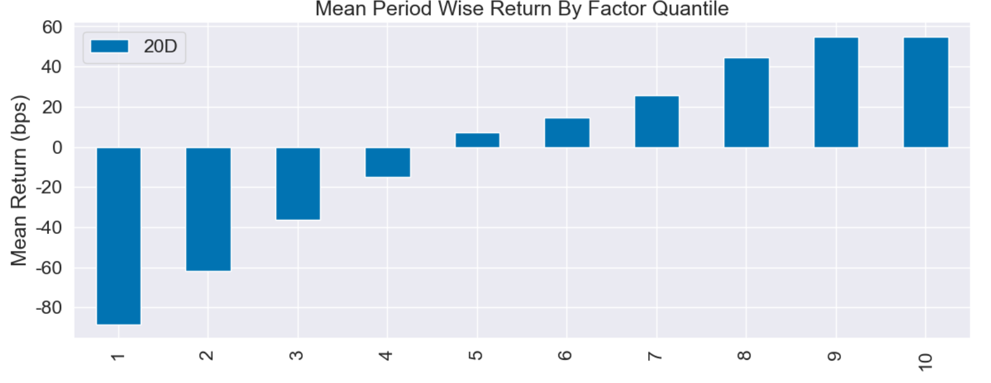

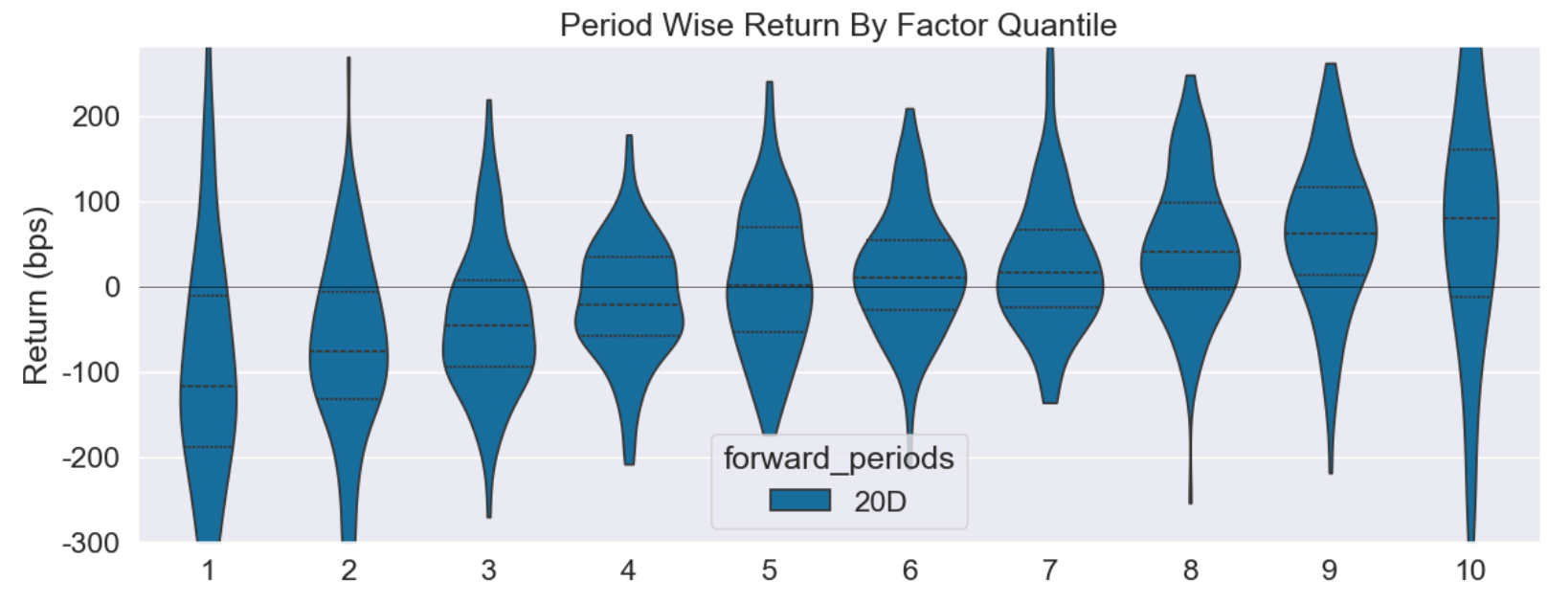

by月的IC分布，每到10月份胜率较低，原因尚不清楚
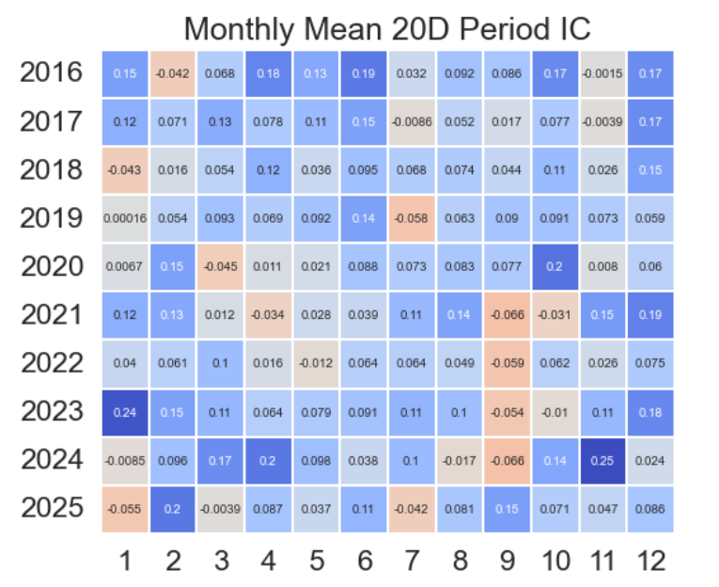

分股票池绩效如下，可见越是小盘股，估值因子的区分度越好，top800效果一般
因子 | 持仓周期 | 股票池 | RankIC均值 | 年化RankICIR | IC月度胜率 | IC单调性 | 多空年化收益 | 多空夏普 | 多头超额年化收益 | 多头超额IR
改良估值因子 | 20D | 1.沪深300 | 3.3% | 0.79 | 59% | 0.81 | 3.9% | 0.13 | 1.2% | 0.14
 | 20D | 2.中证500 | 5.5% | 1.77 | 69% | 1.00 | 10.8% | 0.70 | 4.6% | 0.60
 | 20D | 3.中证1000 | 7.4% | 2.99 | 81% | 0.99 | 17.7% | 1.35 | 6.9% | 0.95
 | 20D | 4.其他 | 8.4% | 4.28 | 91% | 1.00 | 22.0% | 2.31 | 9.9% | 1.94
 | 20D | total | 7.2% | 3.62 | 83% | 0.99 | 17.2% | 1.66 | 6.6% | 1.08

top800以外分组累计收益率和多空累计收益率，可见多空组合收益率始终向上，但是相比起21年以前的一根直线，21年之后抖动明显增加
说明市场有效性开始增加，单一的低估值策略不再能取得稳定超额收益，需要结合其他策略
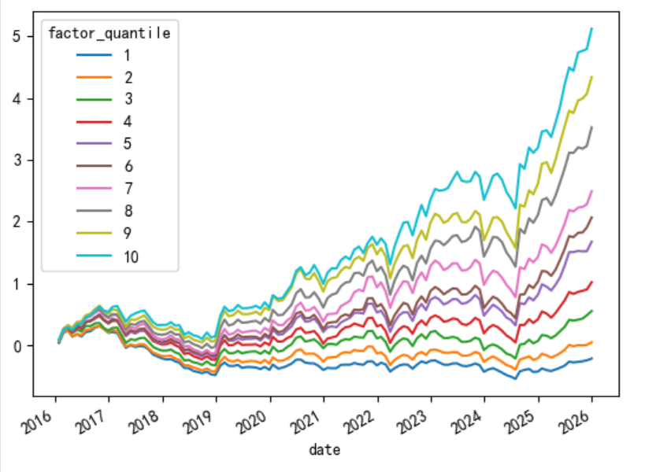
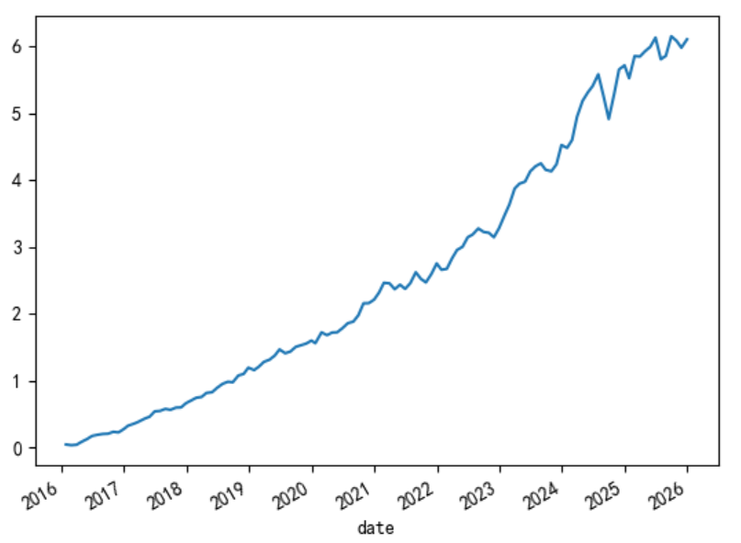

参考资料
1、2025-01-08_华泰证券_金工深度_如何使价值因子更具“价值”？
2、2019-03-25_国盛证券_金融工程_多因子系列之四：对价值因子的思考和改进

